Sheet1
・ | ・下記の１、２、３の各１つずつ、計３つグラフを作成してください。

1 | 2017-2020の順位の推移のデータを利用してください。

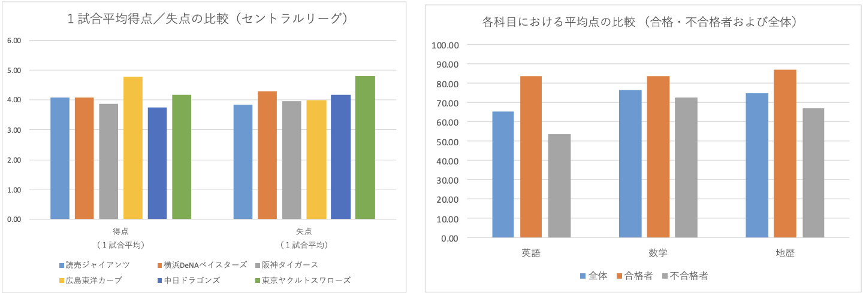

2



3

